Двойстенная графич
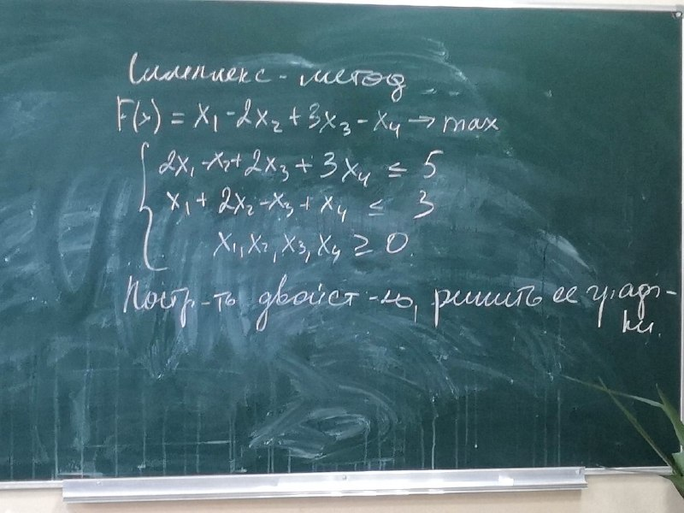

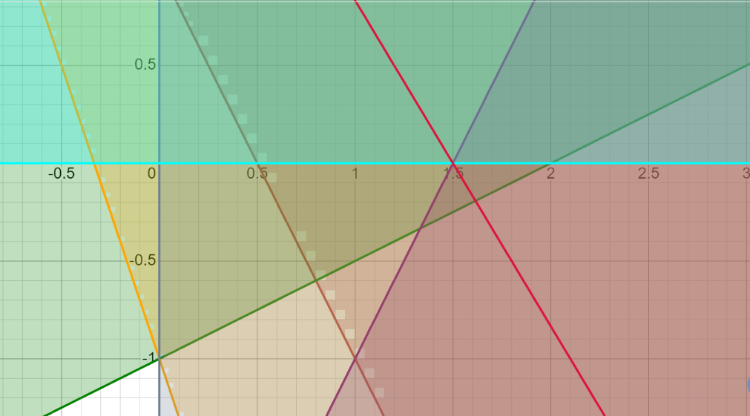
Прямая |  |  |  |  |  |  |  | Двойственная
F(x) | x1 | x2 | x3 | x4 | max |  |  | Fdv(z) | z1 | z2 | min
Коэф | 1 | -2 | 3 | -1 |  |  |  |  | 5 | 3

 | ограничения |  |  |  |  |  |  |  | Ограничения
"<=" | 2 | -1 | 2 | 3 | 5 |  |  | >= | 2 | 1 | 1
<= | 1 | 2 | -1 | 1 | 3 |  |  | >= | -1 | 2 | -2
 | x1x2x3x4 >= 0 |  |  |  |  |  |  | >= | 2 | -1 | 3
 |  |  |  |  |  |  |  | >= | 3 | 1 | -1
 |  |  |  |  |  |  |  |  | z1,z2 >= 0

 |  |  |  |  |  |  |  | z1 | 0 | 1
 |  |  |  |  |  |  | 1)z2 | z2 = 1 - 2*z1 | 1 | 0
 |  |  |  |  |  |  |  | 2) | -2 | -4
 |  |  |  |  |  |  |  | 3) | 3 | 4
 |  |  |  |  |  |  |  |  | -1 | -2
 |  |  |  |  |  |  |  | точки
 |  |  |  |  |  |  |  | x | 1.5 | 2
 | x1 | x2 |  |  |  |  |  | y | 0 | 0
Z(x) | 2 | 3 | min |  |  |  |  | Fdv | 7.50 | 10.00
 | ограничения
 | 1 | 1 | >= | 2
 | 1 | -1 | <= | 0
 | 3 | 1 | >= | 6
 | 3 | -1 | >= | 6
Меняем знаки прямая |  |  |  |  |  |  | Двойственная
 | x1 | x2 |  |  |  |  | Fdv() | x1 | x2 | x3 | x4 | max
Z(x) | 2 | 3 | min |  |  |  |  | 2 | 0 | 6 | 6
 | ограничения |  |  |  |  |  | Ограничения
 | 1 | 1 | >= | 2 |  |  | <= | 1 | -1 | 3 | 3 | 2
 | -1 | 1 | >= | 0 |  |  | <= | 1 | 1 | 1 | -1 | 3
 | 3 | 1 | >= | 6
 | 3 | -1 | >= | 6

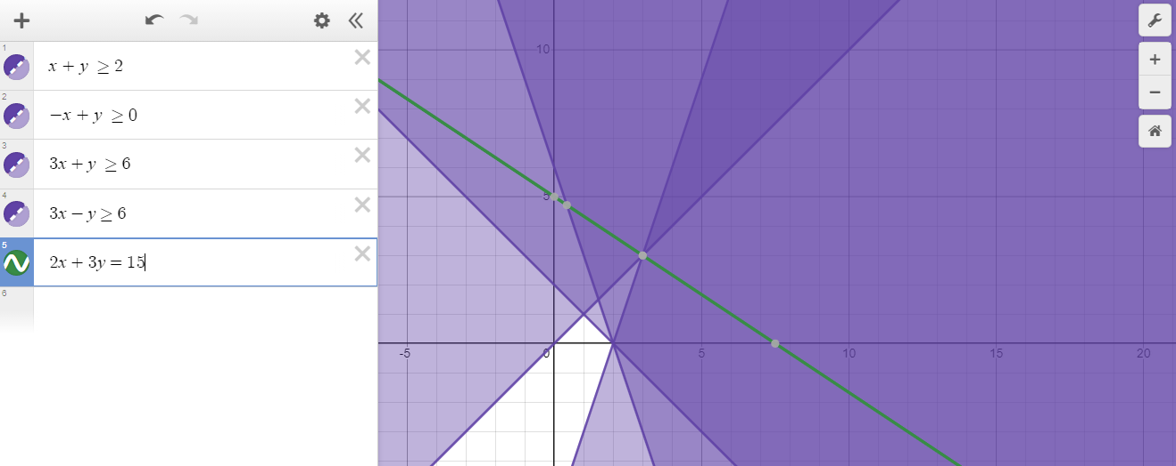

Базис | B | x1 | x2 | x3 | x4 | x5 | x6
x5 | 2 | 1 | -1 | 3 | 3 | 1 | 0 |  | min | 0.66666666667
x6 | 3 | 1 | 1 | 1 | -1 | 0 | 1
F(X0) | 0 | -2 | 0 | -6 | -6 | 0 | 0

Базис | B | x1 | x2 | x3 | x4 | x5 | x6
x4 | 0.67 | 0.33 | -0.33 | 1 | 1 | 0.33 | 0
x6 | 3.67 | 1.33 | 0.67 | 2 | 0 | 0.33 | 1 |  | min | 5.5
F(X1) | 4 | 0 | -2 | 0 | 0 | 2 | 0

Базис | B | x1 | x2 | x3 | x4 | x5 | x6
x4 | 2.50 | 1.00 | 0.00 | 2.00 | 1.00 | 0.50 | 1.50
x2 | 5.50 | 2.00 | 1.00 | 3.00 | 0.00 | 0.50 | 1.50
F(X2) | 15.00 | 4.00 | 0.00 | 6.00 | 0.00 | 3.00 | 3.00

x1 = 0, x2 = 5.5, x3 = 0, x4 = 2.5
F(X) = 2*0 + 6*0 + 6*2.5 = 15

